สภ.กู่ทอง
รายงานผลการใช้จ่ายงบประมาณ
สถานีตำรวจภูธรกู่ทอง จังหวัดมหาสารคาม
ประจำปีงบประมาณ พ.ศ.2569 ( รอบ ๖ เดือนแรก หรือ 2 ไตรมาส )

ที่ | ชื่อโครงการ / กิจกรรม | ผลการดำเนินการ | จำนวนงบประมาณ/แหล่งที่จัดสรร/สนับสนุน |  |  |  |  | ผลการเบิกจ่าย |  | คงเหลือ | คิดเป็นร้อยละ | ปัญหา / อุปสรรค แนวทางการแก้ไข
 |  |  | สตช. | หน่วยงาน ภาครัฐ | ภาคเอกชน | อปท. | อื่นๆ | ไตรมาส 1 | ไตรมาส 2
 |  |  |  |  |  |  |  | (ต.ค.68 - ธ.ค.68 | ม.ค.69 - มี.ค.69
1 | โครงการ การบังคับใช้กฏหมาย อำนวยความยุติธรรมและบริการประชาชน
 | กิจกรรม การบังคับใช้กฏหมาย และบริการประชาชน
 | - ค่าสาธารณูปโภค | เป็นไปตามเป้าหมาย | 34,900.00 | - | - | - | - | 17,450.00 | 17,450.00 | 0.00 | 100.00 | ไม่มี
 | 1. ไฟฟ้า
 | 2. ประปา
 | 3. โทรศัพท์
 | 4. ไปรณีย์
 | 5. อินเตอร์เน็ต
 | - ค่าตอบแทน ๕ ค่า
 | 1 ค่าตอบแทนคุ้มครองพยาน | เป็นไปตามเป้าหมาย | 5,900.00 | - | - | - | - | 0.00 | 0.00 | 5,900.00 | 0.00 | ไม่มี
 | 2 ค่าตอบแทนนักจิตวิทยา | เป็นไปตามเป้าหมาย | 900.00 | - | - | - | - | 0.00 | 0.00 | 900.00 | 0.00 | ไม่มี
 | 3 ค่าตอบแทนชันสูตรพลิกศพ | เป็นไปตามเป้าหมาย | 19,000.00 | - | - | - | - | 0.00 | 2,400.00 | 16,600.00 | 12.63 | ไม่มี
 | 4 ค่าส่งหมายเรียกพยาน | เป็นไปตามเป้าหมาย | 1,100.00 | - | - | - | - | 0.00 | 0.00 | 1,100.00 | 0.00 | ไม่มี
 | 5 ค่าตอบแทนสอบสวนคดีอาญา | เป็นไปตามเป้าหมาย | 42,500.00 | - | - | - | - | 0.00 | 41,500.00 | 1,000.00 | 97.65 | ไม่มี
 | - ค่าตอบแทนการปฏิบัติงานนอกเวลาราชการ | เป็นไปตามเป้าหมาย | 780,000.00 | - | - | - | - | 211,400.00 | 235,120.00 | 333,480.00 | 57.25 | ไม่มี
 | - ค่าใช้สอย
 | 1.ค่าใช้จ่ายในการเดินทางไปราชการ | เป็นไปตามเป้าหมาย | 103,200.00 | - | - | - | - | 9,520.00 | 8,608.00 | 85,072.00 | 17.57 | ไม่มี
 | 2.ค่าซ่อมยานพาหนะ | เป็นไปตามเป้าหมาย | 12,100.00 | - | - | - | - |  | 12,100.00 | 0.00 | 100.00 | ไม่มี
 | 3.ค่าจ้างเหมาบริการ | เป็นไปตามเป้าหมาย | 26,900.00 | - | - | - | - | 13,450.00 | 13,450.00 | 0.00 | 100.00 | ไม่มี
 | - ค่าวัสดุ
 | 1.ค่าวัสดุสำนักงาน | เป็นไปตามเป้าหมาย | 4,700.00 | - | - | - | - | 4,700.00 | 0.00 | 0.00 | 100.00 | ไม่มี
 | 2.ค่าน้ำมันเชื้อเพลิงและหล่อลื่น | เป็นไปตามเป้าหมาย | 765,300.00 | - | - | - | - | 382,650.00 | 382,650.00 | 0.00 | 100.00 | ไม่มี
 | 3.ค่าวัสดุจราจร(ค่าวัสดุอื่น) | เป็นไปตามเป้าหมาย | 3,400.00 | - | - | - | - | 3,400.00 | 0.00 | 0.00 | 100.00 | ไม่มี

 | 4.ค่าวัสดุอาหารผู้ต้องหา | เป็นไปตามเป้าหมาย | 16,300.00 | - | - | - | - | 8,150.00 | 8,150.00 | 0.00 | 100.00 | ไม่มี

2 | โครงการปฏิรูประบบการสอบสวนและการบังคับใช้กฎหมาย
 | - ค่าใช้จ่ายอื่น (แก้ไขปัญหาฯ) | เป็นไปตามเป้าหมาย | 34,700.00 | - | - | - | - | 0.00 | 34,700.00 | 0.00 | 100.00 | ไม่มี

3 | โครงการบริหารจัดการสกัดกั้นยาเสพติด Heart Land | เป็นไปตามเป้าหมาย | 10,000.00 | - | - | - | - | 0.00 | 5,000.00 | 5,000.00 | 50.00 | ไม่มี

4 | โครงการสลายโครงสร้างเครือข่ายผู้มีอิทธิพล | เป็นไปตามเป้าหมาย | 7,600.00 | - | - | - | - | 0.00 | 3,800.00 | 3,800.00 | 50.00 | ไม่มี

5 | โครงการตำรวจประสานโรงเรียน (1 ตำรวจ 1 โรงเรียน) | เป็นไปตามเป้าหมาย | 1,140.00 | - | - | - | - | 0.00 | 1,140.00 | 0.00 | 100.00 | ไม่มี

6 | โครงการ การศึกษาเพื่อต่อต้านการใช้ยาเสพติดในโรงเรียน (D.A.R.E) | เป็นไปตามเป้าหมาย | 15,600.00 | - | - | - | - | 7,800.00 | 7,800.00 | 0.00 | 100.00 | ไม่มี
 | ประเทศไทยสำหรับเป็นค่าตอบแทนการสอบครูตำรวจ

7 | โครงการชุมชนและมวลชนสัมพันธ์ | เป็นไปตามเป้าหมาย | 30,450.00 |  |  |  |  | 0.00 | 30,450.00 | 0.00 | 100.00 | ไม่มี

8 | โครงการอาสาสมัครตำรวจบ้าน | เป็นไปตามเป้าหมาย | 8,000.00 |  |  |  |  | 0.00 | 8,000.00 | 0.00 | 100.00 | ไม่มี



ตรวจแล้วถูกต้อง
ร.ต.ท.
( สราวุธ วงศ์ประมวล )
รอง สว(ป.) สภ.กู่ทอง
- ทราบ
พ.ต.อ. ผู้ตรวจรายงาน
( ภาสกร มหาวงค์นันท์ )
ผกก.สภ.กู่ทอง
5 เม.ย.2569
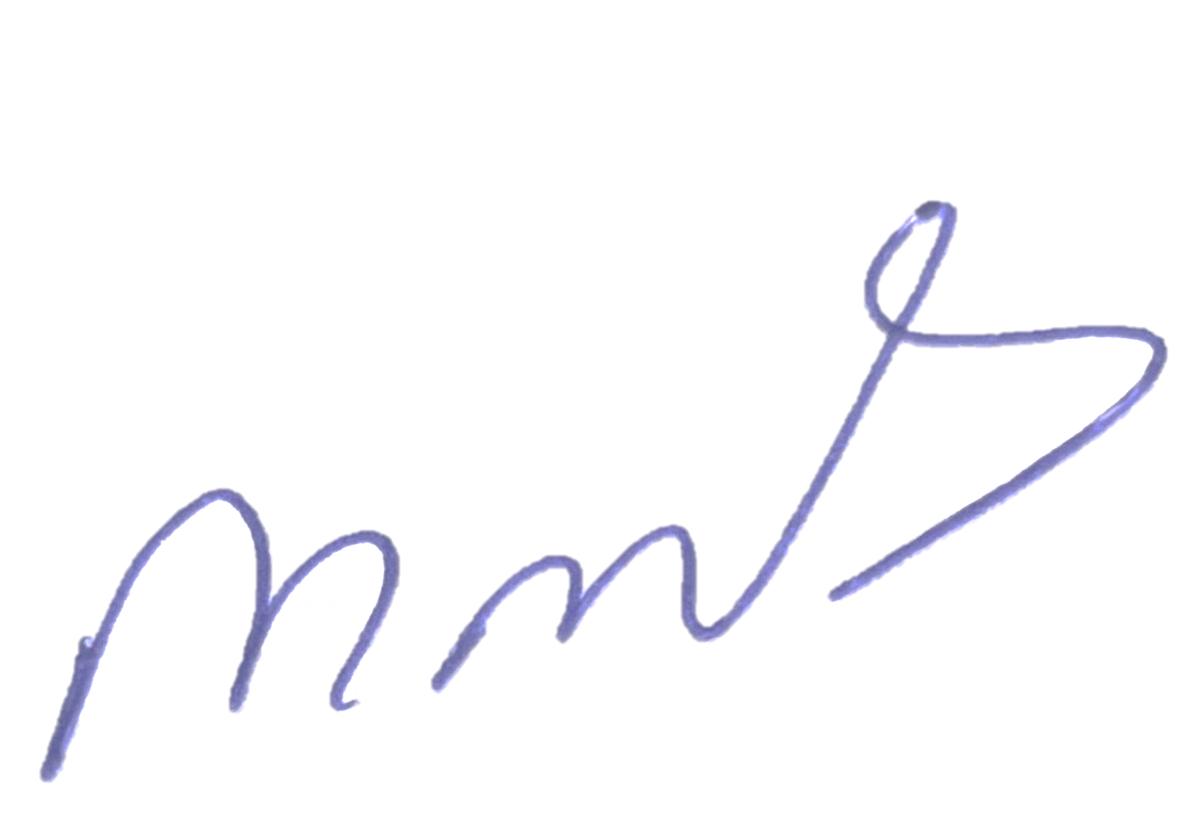
9 | เบี้ยประชุมคณะกรรมการตรวจสอบและติดตามการบริหารงานตำรวจ (กต.ตร.) | เป็นไปตามเป้าหมาย | 6,000.00 |  |  |  |  | 6,000.00 | 0.00 | 0.00 | 100.00 | ไม่มี
 |  |  |  |  |  |  |  |  | .
 |  | รวม | 1,929,690.00 |  |  |  |  | 664,520.00 | 812,318.00 | 452,852.00 | 76.53
พ.ต.ท.หญิง ผู้รายงาน
( สิริเพ็ญ หันจางสิทธิ์ )
สว.อก.สภ.กู่ทอง
5 เม.ย.2569

